EJER 5
PRODUCTO |  | FUNCION OBJETIVO | Max(Z) = 5000*x1 + 4000*x2
X1 | Tabletas | RESCTRICCIONES | 4𝑋1 + 5𝑋2 ≤ 200 | RESTRICCIONES
X2 | Valdosas |  |  | 150 | <= | 200
 |  |  | 3𝑋1 + 8𝑋2 ≤ 240 𝑋2 ≥ 50 | 240 | <= | 240
 |  |  |  | 30 | >= | 50
 |  | Max (Z) | 120000

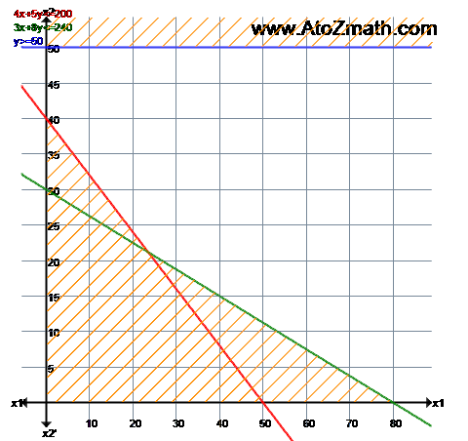
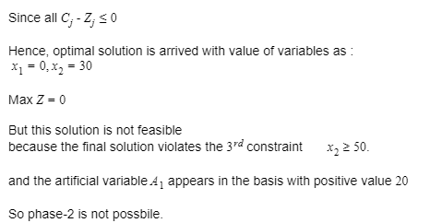
variables
X1 | X2 | no hay una posible solución
0 | 30

X1 =0
X2 = 30
Max (Z) = 420

 |  | como se puede apreciar en la tabla ya estan dadas las condiciones de optimalidad ( todos los Zj-Cj son <=0 ),pero la variable artificial no salio de la base lo que indica que el problema no tiene solucion por lo tanto no se pasa a la segunda fase

